상품제안서
리프레싱 인조가죽데스크매트 | 상품코드: S42422

 |  |  |  |  |  |  | 02-713-8555 | www.synergygift.co.kr
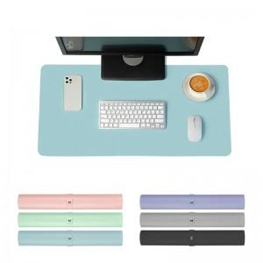

【상세/제작정보】

【인쇄/포장옵션】 | 레이저, 불박 / OPP(비닐)

【공급단가】 | 수량 | 50~ | 100~ | 500~ | 1,000~ | 5,000~
*VAT별도 | 단가 | 4,460원 | 4,290원 | 3,980원 | 3,910원 | 3,780원

【상품 URL】 | https://www.synergygift.co.kr:443/src/goods_detail.php?gdno=42422

